Distrib Média Amostral
$$\overline{x}$$
nro | Populacao | amostra n=2
1 |  | 1,2 | #DIV/0!
2 |  | 1,3 | #DIV/0!
3 |  | 1,4 | #DIV/0!
4 |  | 1,5 | #DIV/0!
5 |  | 1,6 | #DIV/0!
6 |  | 1,7 | #DIV/0!
7 |  | 1,8 | #DIV/0!
8 |  | 1,9 | #DIV/0!
9 |  | 1,10 | #DIV/0!
10 |  | 2,3 | #DIV/0!
 |  | 2,4 | #DIV/0!
 |  | 2,5 | #DIV/0!
μ |  | 2,6 | #DIV/0!
σ |  | 2,7 | #DIV/0!
σ2 |  | 2,8 | #DIV/0!
 |  | 2,9 | #DIV/0!
$$μ_{\overline{x}}$$
 |  | 2,10 | #DIV/0!
$$σ_{\overline{x}}$$
 |  | 3,4 | #DIV/0!
 |  | 3,5 | #DIV/0!
$$σ_{\overline{x}}^{2}$$
 |  | 3,6 | #DIV/0!
σ2 / n |  | 3,7 | #DIV/0!
$$μ_{\overline{x}}$$
 |  | 3,8 | #DIV/0!
$$σ_{\overline{x}}$$
Erro % |  | 3,9 | #DIV/0!
Erro % |  | 3,10 | #DIV/0!
 |  | 4,5 | #DIV/0!
 |  | 4,6 | #DIV/0!
 |  | 4,7 | #DIV/0!
 |  | 4,8 | #DIV/0!
 |  | 4,9 | #DIV/0!
 |  | 4,10 | #DIV/0!
 |  | 5,6 | #DIV/0!
 |  | 5,7 | #DIV/0!
 |  | 5,8 | #DIV/0!
 |  | 5,9 | #DIV/0!
 |  | 5,10 | #DIV/0!
 |  | 6,7 | #DIV/0!
 |  | 6,8 | #DIV/0!
 |  | 6,9 | #DIV/0!
 |  | 6,10 | #DIV/0!
 |  | 7,8 | #DIV/0!
 |  | 7,9 | #DIV/0!
 |  | 7,10 | #DIV/0!
 |  | 8,9 | #DIV/0!
 |  | 8,10 | #DIV/0!
 |  | 9,10 | #DIV/0!

Distrib Normal de Probab
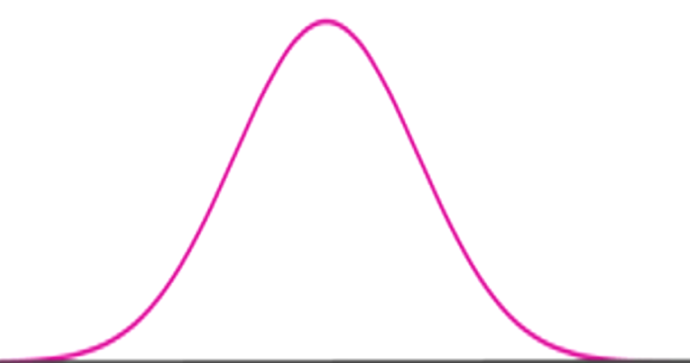
 |  |  |  |  |  |  |  |  |  |  | Probabilidades: (de que "medida" média amostral seja/esteja...)
µ | σ
0 | 1.0000 |  |  |  |  |  |  |  |  |  | x1 | x2 | P(X < x1) | P(x1 < X < x2) | P(X > x2)
 |  |  |  |  |  |  |  |  |  |  | 2.5 |  | 0.99379 | -0.4938 | 0.5000 | Soma:
 |  |  |  |  |  |  |  |  |  |  |  |  | 99.38% | -49.38% | 50.00% | 100%

 |  |  |  |  |  |  |  |  |  |  | Probabilidade inversa (cumulativa)

 |  |  |  |  |  |  |  |  |  |  | p | k
 |  |  |  |  |  |  |  |  |  |  | 0.005 | -2.576

 |  |  |  | -1 | 0 | 1
 |  |  |  | (µ-σ) | (µ) | (µ+σ)

$$\frac{σ}{\sqrt{n}}$$
$$= σ_{\overline{x}}$$
$\overline{x}±k × \frac{σ}{\sqrt{η}}=$
$$\overline{x} ≈$$
 |  |  | Calcular o valor de |  |  |  |  |  |  |  |  | 0.7127
 |  | n | σ
 |  | 1000 | 8.75 | 0.2767 |  | N ( | 0 | ; | 1 | )
 |  |  |  | erro amostral |  |  |  |  |  |  | 28.43 | 29.14 | 29.85
 |  |  |  | esse erro nos ajuda a determinar
 |  |  |  | qual o tamanho (mín) ideal da amostra que
 |  |  |  | precisaremos coletar para obter
 |  |  |  | resultados confiáveis

 |  |  |  | Nº mínimo de amostras: | 507.984
 |  |  |  | Grau: | 99 | %

p-valor
 | Cálculo do p-valor

$$\overline{x}$$
ν
μ
$$\overline{x}$$
 | Distribuição Z |  |  |  | Distribuição T
tamanho da amosra | n | 1000 |  | tamanho da amosra | n | 8
média das médias amostrais |  | 2.6 |  |  |  | 7
σ
μ
média da população |  | 2.6 |  | média das médias amostrais |  | 7.34
desvio padrão da população |  | 1.37 |  | média da população |  | 2.6
$$\frac{σ}{\sqrt{n}}$$
desvio padrão das médias amostrais |  | 0.04332 |  | desvio padrão não tendencioso | s(n) | 1.37
 | p | 0.50000 | (Teste unilateral à esquerda) |  | s(n-1) | 1.46459
$$\frac{s}{\sqrt{n}}$$
 | p | 0.50000 | (Teste unilateral à direita) |  |  | 0.51781
 | p | 1.00000 | (Teste bilateral) |  | t* | 9.15391
 |  |  |  |  | p | 0.99998 | (Teste unilateral à esquerda)
 |  |  |  |  | p | 0.00002 | (Teste unilateral à direita)
 |  |  |  |  | p | 0.00004 | (Teste bilateral)

Regressão Linear
$$\overline{x}$$
$$\overline{y}$$
$$\overline{x}$$
$$\overline{y}$$
$$\overline{x}$$
$$\overline{y}$$
 | Distância (m) (X) | Número de acertos (Y) | xi - | yi - | (xi - )2 | (yi - )2 | (xi - )(yi - )
 |  |  | #DIV/0! | #DIV/0! | #DIV/0! | #DIV/0! | #DIV/0!
 |  |  | #DIV/0! | #DIV/0! | #DIV/0! | #DIV/0! | #DIV/0!
 |  |  | #DIV/0! | #DIV/0! | #DIV/0! | #DIV/0! | #DIV/0!
 |  |  | #DIV/0! | #DIV/0! | #DIV/0! | #DIV/0! | #DIV/0!
 |  |  | #DIV/0! | #DIV/0! | #DIV/0! | #DIV/0! | #DIV/0!
 |  |  | #DIV/0! | #DIV/0! | #DIV/0! | #DIV/0! | #DIV/0!
 |  |  | #DIV/0! | #DIV/0! | #DIV/0! | #DIV/0! | #DIV/0!
 |  |  | #DIV/0! | #DIV/0! | #DIV/0! | #DIV/0! | #DIV/0!
 |  |  | #DIV/0! | #DIV/0! | #DIV/0! | #DIV/0! | #DIV/0!
 |  |  | #DIV/0! | #DIV/0! | #DIV/0! | #DIV/0! | #DIV/0!
 |  |  | #DIV/0! | #DIV/0! | #DIV/0! | #DIV/0! | #DIV/0!
 |  |  | #DIV/0! | #DIV/0! | #DIV/0! | #DIV/0! | #DIV/0!
 |  |  | #DIV/0! | #DIV/0! | #DIV/0! | #DIV/0! | #DIV/0!
 |  |  | #DIV/0! | #DIV/0! | #DIV/0! | #DIV/0! | #DIV/0!
 |  |  | #DIV/0! | #DIV/0! | #DIV/0! | #DIV/0! | #DIV/0!
 |  | Total | #DIV/0! | #DIV/0! | #DIV/0! | #DIV/0! | #DIV/0!

Médias | #DIV/0! | #DIV/0!

 | Coef. Correlação | #DIV/0!

 | Coef. Correlação | #DIV/0!

